Sheet2
序号 | 名称 | 样式
1 | 强制性产品认证标志 | 
2 | 绿色产品标识 | 
3 | 绿色建材分级认证标志 |  
4 | 低碳产品认证标志 | 
自愿证书
序号 | 名称 | 样式
序号 | 产品质量认证标识 | 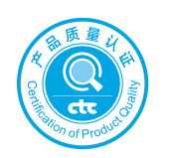
1 | 环保 | 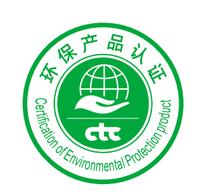
2 | 健康 | 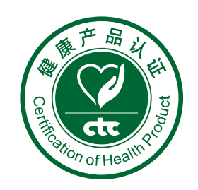
3 | 节能 | 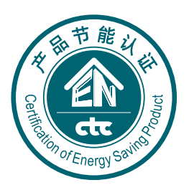
4 | 安全 | 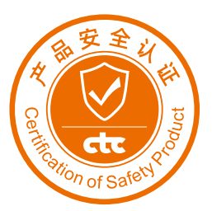
5 | 产品碳足迹认证 | 
6 | 优质建材 | 
7 | 消防产品 | 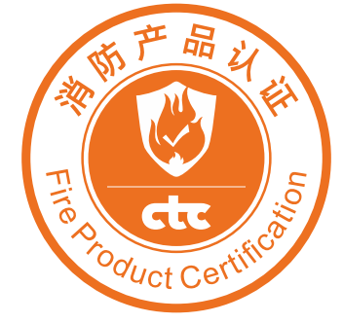
8 | 儿童安全 | 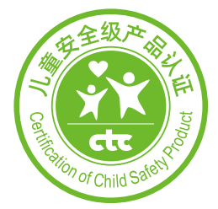
9 | 适老化产品 | 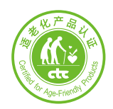
10 | 防辐射产品 | 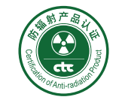
11 | 健康建材认证标识 | 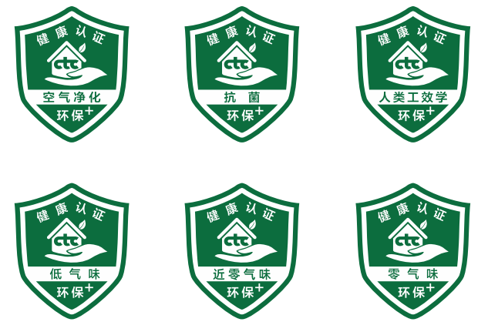
12 | 环保光伏产品 |   
13 | 国检i+气味认证 | 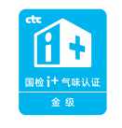
14 | 国检i+环保认证 | 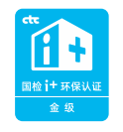
15 | 产品可靠性认证 | 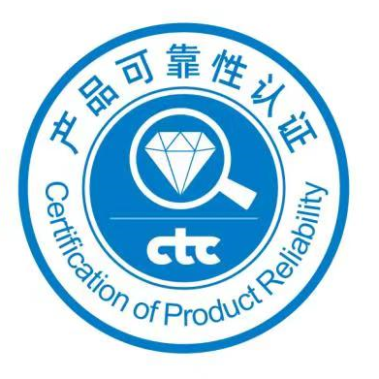
16 | 近零能耗建筑产品认证 | 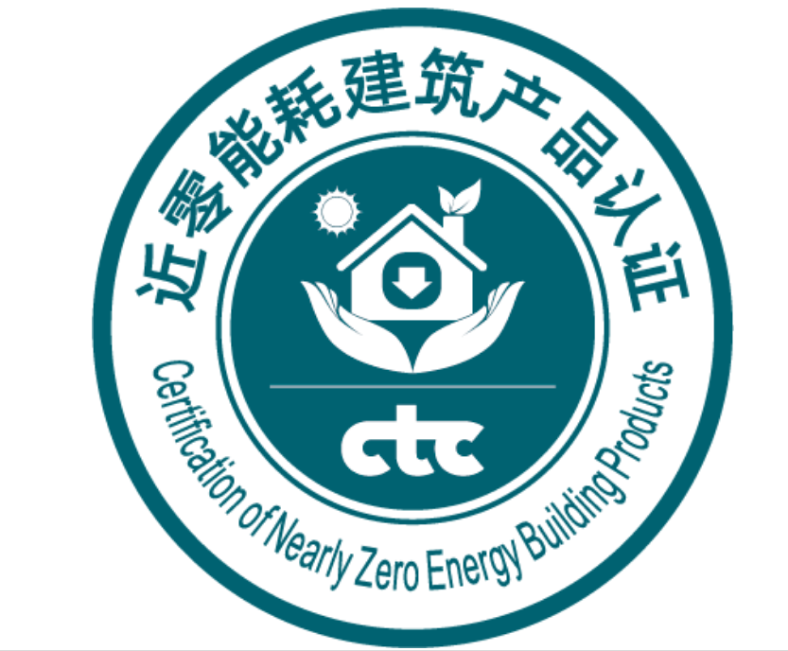
17 | 装配式建筑部品与部件认证 | 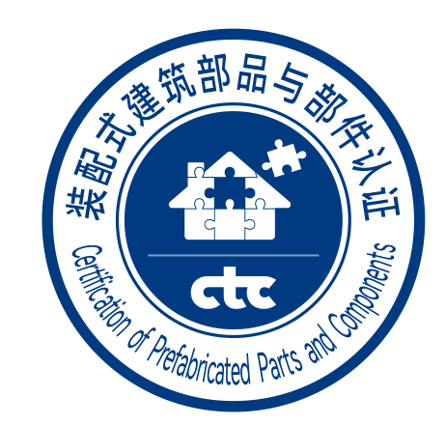
18 | 健康空间认证 | 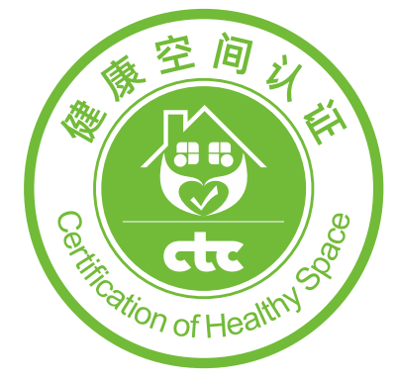
19 | 国检优选 | 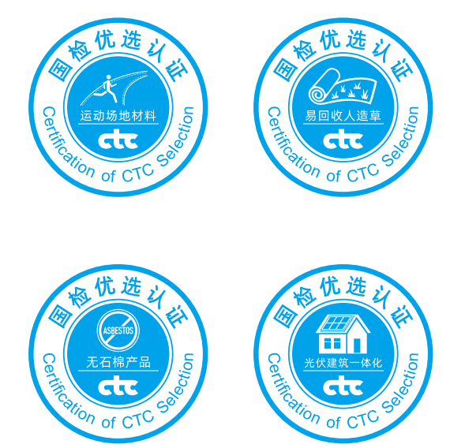 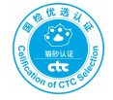 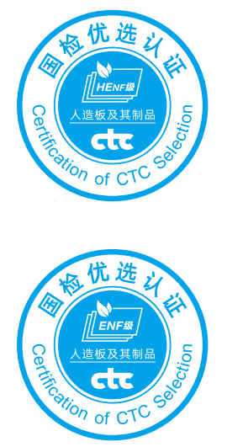 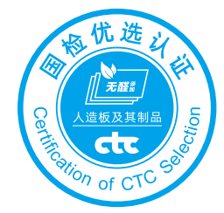 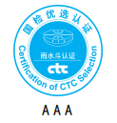
服务
序号 | 名称 | 样式
1 | 施工安装服务 | 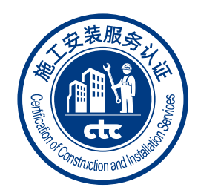
2 | 健康空间营造服务 | 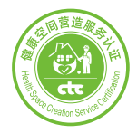
3 | 检测与评估服务 | 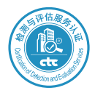
4 | 工程造价咨询服务 | 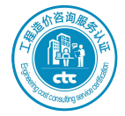
5 | 地坪施工能力服务 | 